cafe
mv
news
about
header[logo,nav]→fix
nav
・news:バックナンバー別ページ
・about:詳細別ページ
・menu：もっと見る別
・access：TOP
・recruit：詳細別ページ
・SNS：TOP＋リンク
menu
access
recruit
footer[nav,sns]
café
target | 20代後半～40代
 | 一人で静かに作業・読書ができる
・メニューは軽食、ランチ、コーヒー、紅茶
・ドリンクは定番化
・季節毎に変わるストレートコーヒーがある
・季節毎に変わるスイーツがある
・上記以外は定番メニュー
・行事に合わせたスイーツがある
・本も置く
・BGM無しorクラシック系
・無機質ではない
・木材
・電源無し
・Wi-Fi無し

カラー | ベージュ～ブラウン

 |  |  | 10ｍ

 |  | 1.5h

cosme
TOP
news
about
header[logo,nav]→fix
nav
・news:TOP＋別ページ
・about:TOP＋別ページ
・商品：TOP＋別
・会社情報：TOP
・recruit：TOP＋別
・SNS：TOP＋リンク
items
会社情報
recruit
footer[nav,sns]
cosme brand
target | 30～50代

・肌に負担のないコスメ
・基礎化粧品
→ベースメイクも（ファンデ、下地、リップ）
・2000～4000円
・5000円以上にしない

カラー | ヌーディー

 |  | 10ｍ

nail
TOP
news
about
header[logo,nav]→fix
nav
・news:TOP＋別ページ
・about:TOP＋別ページ
・商品：TOP＋別
・アンケート：TOP
・会社情報：TOP
・SNS：TOP＋リンク
商品
アンケート
会社情報
footer[nav,sns]
cosme brand
target | 16歳～

・オフィスカラー
・年3～4回新色
・リクエストがあればレギュラー化も
→アンケートページ
・500～1000円
・ベース・トップコート、オイル、ハンドクリーム：定番のみ
・シール・ピンセット

カラー | パステルブルー・グリーン・パープル

 |  | 10ｍ

catcoffee
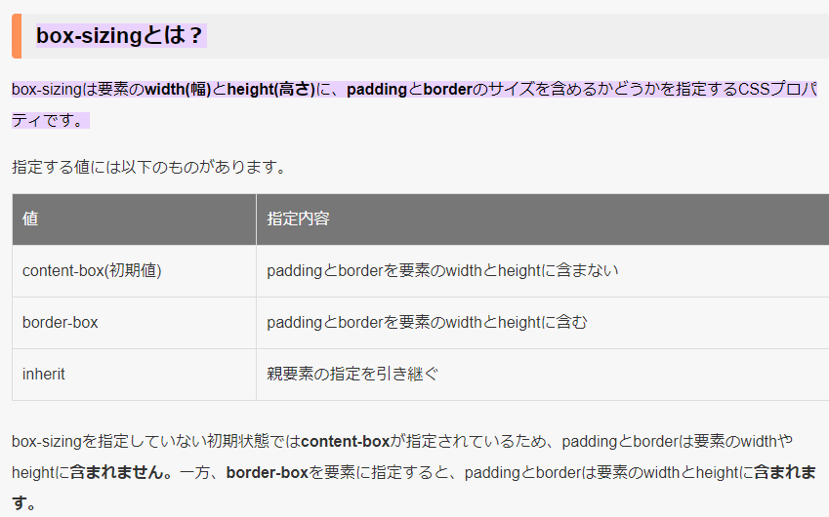
mv
concept
product
header[logo,nav]→fix
company
footer[nav,sns,copyright]

フェアトレード
自家焙煎ブレンド

オリジナルブレンド

スペシャルティコーヒー

デカフェ
コーヒー器具

